pinout
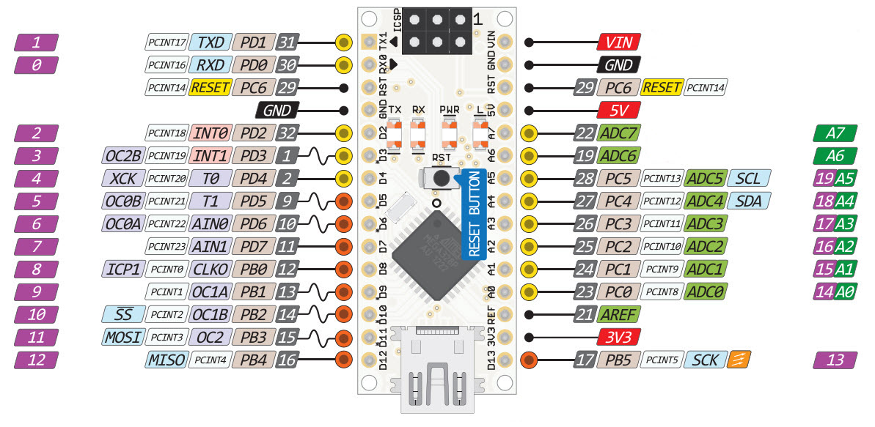
# | Pin Físico | Pin Arduino | Descripción
1 | 1 | D1/TX | -
2 | 2 | D0/RX | -
3 | 3 | RESET | -
4 | 4 | GND | -
5 | 5 | D2 | TEMP
6 | 6 | D3 | -
7 | 7 | D4 | SW1
8 | 8 | D5 | SW2
9 | 9 | D6 | SW3
10 | 10 | D7 | SW4
11 | 11 | D8 | SW5
12 | 12 | D9 | -
13 | 13 | D10 | -
14 | 14 | D11 | -
15 | 15 | D12 | RELE1
16 | 16 | D13 | RELE2
17 | 17 | 3V3 | -
18 | 18 | AREF | -
19 | 19 | A0 | AIN1
20 | 20 | A1 | AIN2
21 | 21 | A2 | AIN3
22 | 22 | A3 | -
23 | 23 | A4 | SDA
24 | 24 | A5 | SCL
25 | 25 | A6 | -
26 | 26 | A7 | -
27 | 27 | 5V | -
28 | 28 | RESET | -
29 | 29 | GND | -
30 | 30 | VIN | -

